关系图
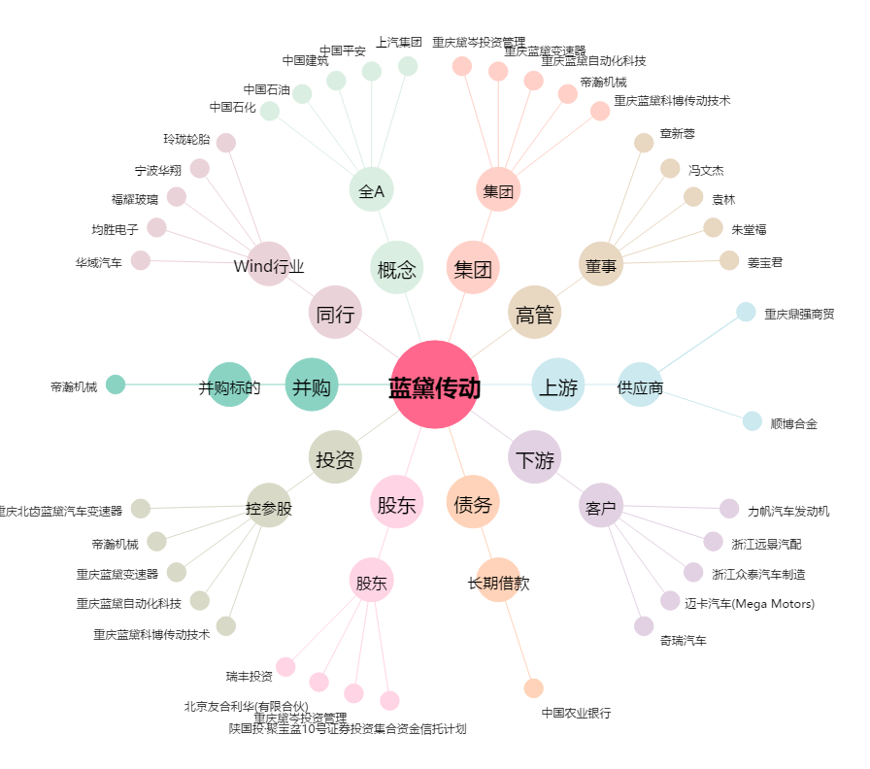
蓝黛传动[002765.SZ] - 关系概览图

